S5-fr
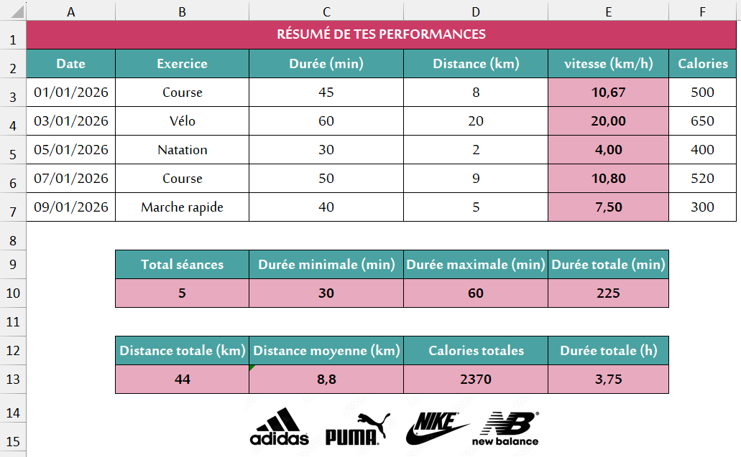
RÉSUMÉ DE TES PERFORMANCES
Date | Exercice | Durée (min) | Distance (km) | vitesse (km/h) | Calories
2026-01-01 | Course | 45 | 8 |  | 500
2026-01-03 | Vélo | 60 | 20 |  | 650
2026-01-05 | Natation | 30 | 2 |  | 400
2026-01-07 | Course | 50 | 9 |  | 520
2026-01-09 | Marche rapide | 40 | 5 |  | 300

 | Total séances | Durée minimale (min) | Durée maximale (min) | Durée totale (min)

 | Distance totale (km) | Distance moyenne (km) | Calories totales | Durée totale (h)

S5-ar
ملخص أداء تدريباتك
التاريخ | التمرين | المدة (دقيقة) | المسافة (كم) | السرعة (كم/س) | السعرات الحرارية
2026-01-01 | الجري | 45 | 8 |  | 500
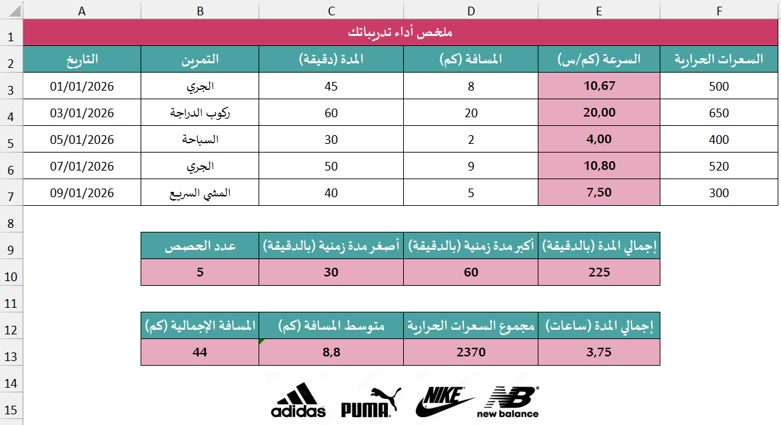
2026-01-03 | ركوب الدراجة | 60 | 20 |  | 650
2026-01-05 | السباحة | 30 | 2 |  | 400
2026-01-07 | الجري | 50 | 9 |  | 520
2026-01-09 | المشي السريع | 40 | 5 |  | 300

 | عدد الحصص | أصغر مدة زمنية (بالدقيقة) | أكبر مدة زمنية (بالدقيقة) | إجمالي المدة (بالدقيقة)

 | المسافة الإجمالية (كم) | متوسط المسافة (كم) | مجموع السعرات الحرارية | إجمالي المدة (ساعات)

